NC INT 01
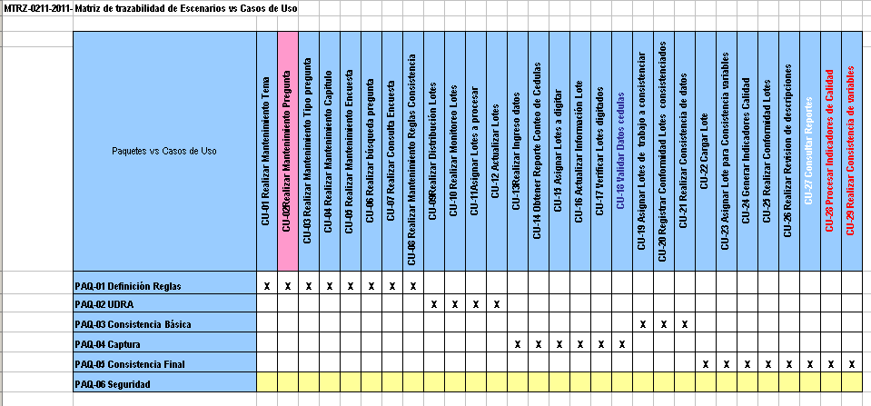
NC#: | 1 | Cliente: | Métrica Solutions SAC |  | Folio Nro: |  | 1
Función/ Área Proceso: |  | Trazabilidad de artefactos
Sección 1 - Detalles de la no conformidad
Hecho:
Se ha evidenciado que existen artefactos como: Paquetes en el Documento de Arquitectura del Software que no han sido especificados en las Matrices de Trazabilidad propuestas para el Sistema de Gestión de Calidad.
Evidencia:
Tal como se aprecia en el Documento de Arquitectura del Software para los Paquetes: Definición reglas, UDRA, Consistencia básica, Captura, Consistencia Final y Seguridad
Norma Violada: Trazabilidad de artefactos
Auditor: | Gabriela E. Rojas Munive |  | Reconocimiento del representante de la organización: Gabriela E. Rojas Munive
Fecha: | 14/10/2011
Sección 2 - Plan de acción
Análisis de causa raíz (¿Cómo / Por qué pasó?):
No se detectó a los Paquetes y no hay forma de establecer correspondencia con los Casos de Uso
Acción Correctiva
Se creará la Matriz de Trazabilidad MTRZ-0211-2011-2 "Paquetes vs Casos de uso"

Acción Preventiva
Se creara un documento de guía para inventariar los Artefactos del Documento de Arquitectura del Software
Revisión y aceptación del plan de acción correctiva por el “Auditor”:
Representante del auditado: |  |  |  |  |  | Fecha:
Sección 3- Detalles de la verificación por el “Auditor” de la implementación del plan de acción

Sección 4- RNC cerrada por “Auditor” (fecha): |  |  |  | Nombre del auditor líder:
Gabriela E. Rojas Munive (09/12/2011) |  |  |  | Gabriela E. Rojas Munive

NC INT 02
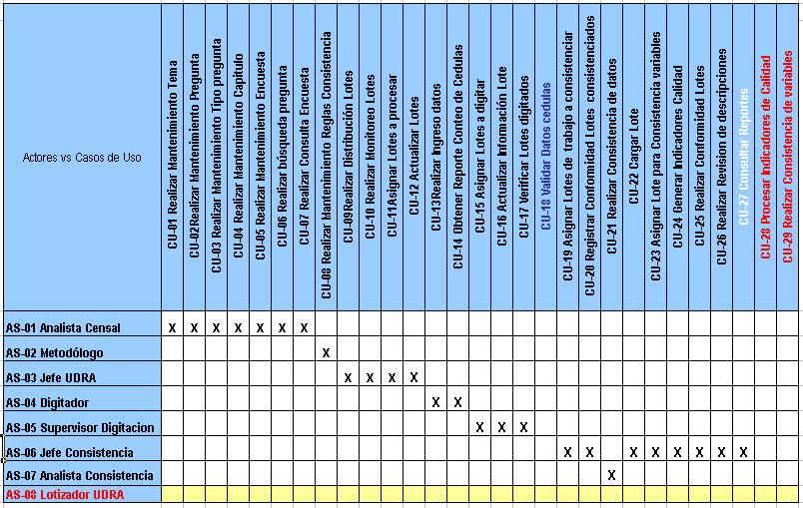
NC#: | 2 | Cliente: | Métrica Solutions SAC |  | Folio Nro: |  | 1
Función/ Área Proceso: |  | Trazabilidad de artefactos
Sección 1 - Detalles de la no conformidad
Hecho:
Se ha evidenciado que el Actor Lotizador UDRA el cual se encuentra en el Documento de Arquitectura del Software no ha sido especificados en las Matriz de Trazabilidad MTRZ-0202-2011-2 Matriz de trazabilidad de Actores vs Casos de Uso el cual se encuentra en el Documento ENTREGABLE_FINAL_SISTEMAS PROCESAMIENTO.pdf
Evidencia:
MTRZ-0202-2011-2 Matriz de trazabilidad de Actores vs Casos de Uso
Norma Violada: Trazabilidad de artefactos
Auditor: | Gabriela E. Rojas Munive |  | Reconocimiento del representante de la organización: Gabriela E. Rojas Munive
Fecha: | 09/12/2011
Sección 2 - Plan de acción
Análisis de causa raíz (¿Cómo / Por qué pasó?):
No se se hizo el correcto traspaso de todos los Actores registrados en el Documento de Arquitectura del Software a la matriz de trazabilidad de MTRZ-0202-2011-2 Matriz de trazabilidad de Actores vs Casos de Uso.
Acción Correctiva
Se incluirá al Actor Lotizador UDRA a la MTRZ-0202-2011-2 Matriz de trazabilidad de Actores vs Casos de Uso

Acción Preventiva
Se creara un documento de guía para inventariar los Artefactos del Documento de Arquitectura del Software
Revisión y aceptación del plan de acción correctiva por el “Auditor”:
Representante del auditado: |  |  |  |  |  | Fecha:
Sección 3- Detalles de la verificación por el “Auditor” de la implementación del plan de acción

Sección 4- RNC cerrada por “Auditor” (fecha): |  |  |  | Nombre del auditor líder:
Gabriela E. Rojas Munive (09/12/2011) |  |  |  | Gabriela E. Rojas Munive

NC INT 03
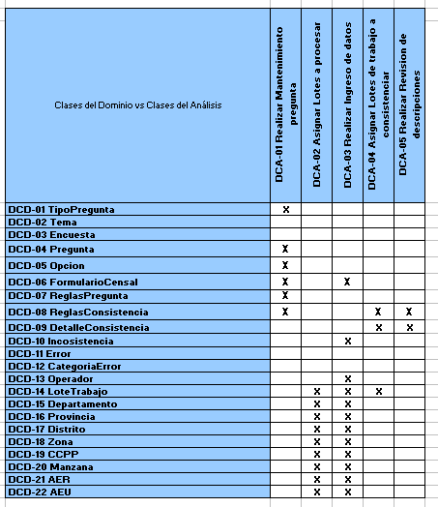
NC#: | 3 | Cliente: | Métrica Solutions SAC |  | Folio Nro: |  | 1
Función/ Área Proceso: |  | Trazabilidad de artefactos
Sección 1 - Detalles de la no conformidad
Hecho:
Se ha evidenciado que existen artefactos como: Clases del Dominio en el Documento de Arquitectura del Software que no han sido especificados en las Matrices de Trazabilidad propuestas para el Sistema de Gestión de Calidad.
Evidencia:
Tal como se aprecia en el Documento de Arquitectura del Software para los Clases del dominio (Faltó incluir Anexo de Modelo de Clases del dominio)
Norma Violada: Trazabilidad de artefactos
Auditor: | Gabriela E. Rojas Munive |  | Reconocimiento del representante de la organización: Gabriela E. Rojas Munive
Fecha: | 14/10/2011
Sección 2 - Plan de acción
Análisis de causa raíz (¿Cómo / Por qué pasó?):
No se detectó las Clases del Dominio y no hay forma de establecer correspondencia con las Clases del Análisis
Acción Correctiva
Se creará la Matriz de Trazabilidad MTRZ-0212-2011-2 "Clases del Dominio vs Clases del Análisis"

Acción Preventiva
Se creara un documento de guía para inventariar los Artefactos del Documento de Arquitectura del Software
Revisión y aceptación del plan de acción correctiva por el “Auditor”:
Representante del auditado: |  |  |  |  |  | Fecha:
Sección 3- Detalles de la verificación por el “Auditor” de la implementación del plan de acción

Sección 4- RNC cerrada por “Auditor” (fecha): |  |  |  | Nombre del auditor líder:
Gabriela E. Rojas Munive (09/12/2011) |  |  |  | Gabriela E. Rojas Munive

